Εκτύπωση
PHOTO | CODE | DESCRIPTION | PRICE | DISC.2 | NET.PRICE | QTY | IN | OUT | LENGTH | WIDTH | HEIGHT
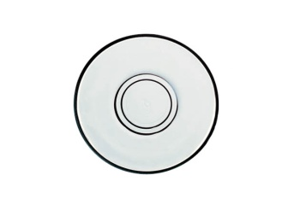 | IZ 20020F | Dessert plate set 6 pcs. | 2.09 | 25.0 | 1.57 | 88 | 1 | 12 | 10.0 | 10.0
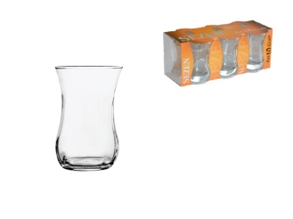 | IZ 30020 | Glass tea cup | 0.29 | 25.0 | 0.22 | 1295 | 6 | 72 | 5.5 | 5.5 | 8.0
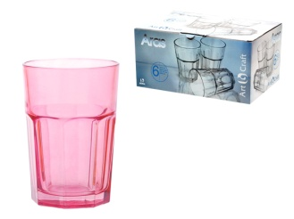 | IZ A265/18 | Glass tube ARAS amethyst | 1.13 | 25.0 | 0.85 | 444 | 6 | 48 | 8.3 | 8.3 | 12.0
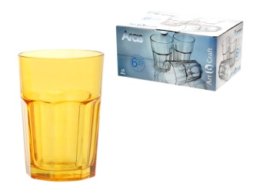 | IZ A265/20 | Glass tube ARAS honey | 1.13 | 25.0 | 0.85 | 139 | 6 | 48 | 8.3 | 8.3 | 12.0
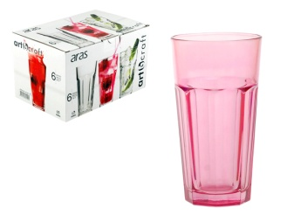 | IZ A270/18 | Glass tube amethyst | 1.29 | 25.0 | 0.97 | 84 | 6 | 48 | 8.0 | 8.0 | 15.0
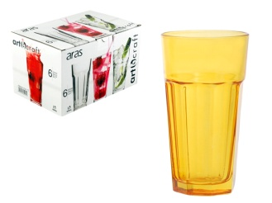 | IZ A270/20 | Glass tube ARAS honey | 1.29 | 25.0 | 0.97 | 107 | 6 | 48 | 8.0 | 8.0 | 15.0
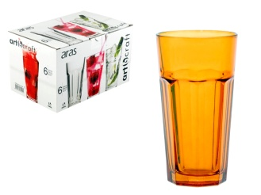 | IZ A270/22 | Glass tube ARAS tile | 1.29 | 25.0 | 0.97 | 377 | 6 | 48 | 8.0 | 8.0 | 15.0
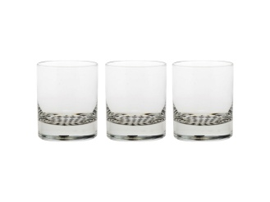 | IZ A348/42 | Wine glass ADA with black and white bottom | 0.84 | 25.0 | 0.63 | 167 | 3 | 48 | 6.5 | 6.5 | 8.5
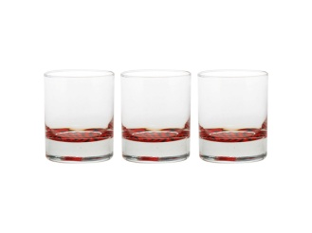 | IZ A348/54 | Wine glass ADA with red-black bottom | 0.84 | 25.0 | 0.63 | 948 | 3 | 48 | 6.5 | 6.5 | 8.5
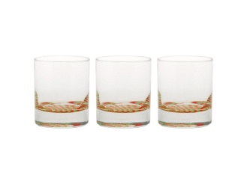 | IZ A348/55 | Wine glass ADA with red-een bottom | 0.84 | 25.0 | 0.63 | 1265 | 3 | 48 | 6.5 | 6.5 | 8.5
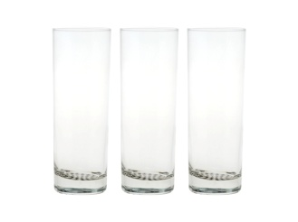 | IZ A389/42 | Tube glass ADA with black and white bottom | 0.88 | 25.0 | 0.66 | 462 | 3 | 24 | 6.0 | 6.0 | 17.0
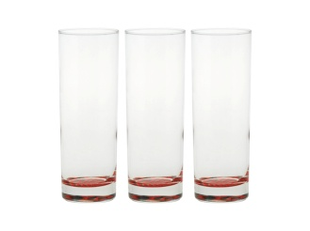 | IZ A389/54 | Tube glass ADA with red-black bottom | 0.88 | 25.0 | 0.66 | 1122 | 3 | 24 | 6.0 | 6.0 | 17.0
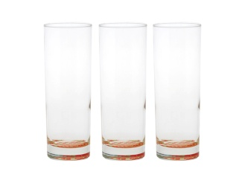 | IZ A389/55 | Tube glass ADA with red-een bottom | 0.88 | 25.0 | 0.66 | 1898 | 3 | 24 | 6.0 | 6.0 | 17.0
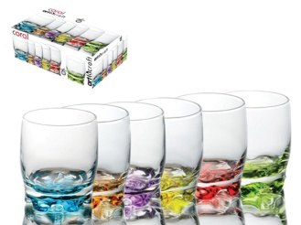 | IZ AD15/23 | Glass of whiskey ADORA in 6 shades set of 6 pcs. | 5.05 | 25.0 | 3.79 | 64 | 1 | 8 | 7.5 | 7.5 | 9.0
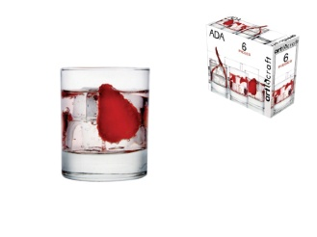 | IZ ADA/348 | Wine ADA glass | 0.57 | 25.0 | 0.43 | 1601 | 6 | 48 | 7.0 | 7.0 | 8.5
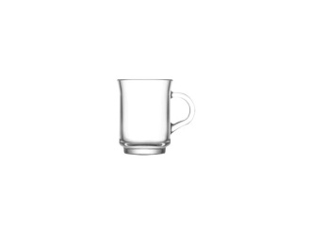 | IZ ADA/415 | Freddo mug ADA | 0.69 | 25.0 | 0.52 | 179 | 6 | 48 | 7.5 | 7.5 | 10.0
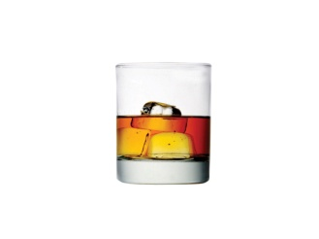 | IZ ADA382Z | Glass of whiskey ADA (BULK ) | 0.47 | 0.0 | 0.47 | 1175 | 1 | 24 | 8.0 | 8.0 | 9.5
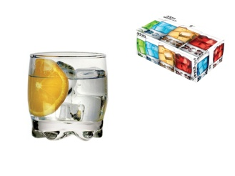 | IZ ADR/05 | Wine glass ADORA | 0.58 | 25.0 | 0.44 | 656 | 6 | 48 | 6.5 | 6.5 | 8.0
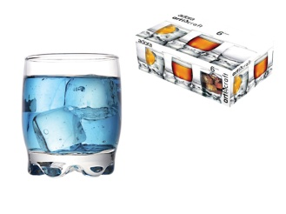 | IZ ADR/15 | Glass of whiskey ADORA | 0.62 | 25.0 | 0.47 | 364 | 6 | 48 | 7.5 | 7.5 | 9.0
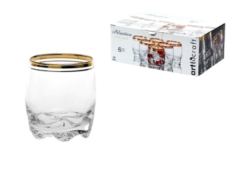 | IZ ADR/15G | Glass of whiskey ADORA with golden stripe | 1.09 | 25.0 | 0.82 | 849 | 6 | 48 | 7.5 | 7.5 | 9.0
 | IZ AJD268F | Dessert set 6 pcs. AJDA | 2.45 | 25.0 | 1.84 | 94 | 1 | 12 | 11.0 | 11.0
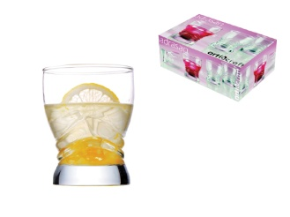 | IZ ARS/05 | Wine glass ADRASAN | 0.66 | 25.0 | 0.50 | 540 | 6 | 48 | 7.0 | 7.0 | 8.8
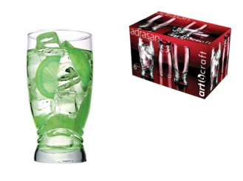 | IZ ARS/25 | Tube glass ADRASAN | 0.88 | 25.0 | 0.66 | 931 | 6 | 48 | 7.3 | 7.3 | 14.0
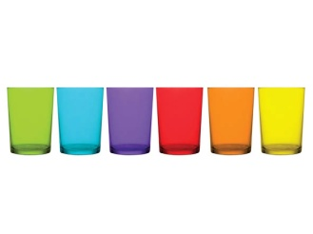 | IZ B392/99 | Water glass BODEGA in 6 shades set of 6 pcs. | 6.75 | 33.4 | 4.50 | 1146 | 1 | 8 | 9.0 | 9.0 | 12.0
 | IZ BRO/29Z | Beer glass (BULK ) | 0.76 | 0.0 | 0.76 | 145 | 1 | 24 | 8.0 | 8.0 | 18.0
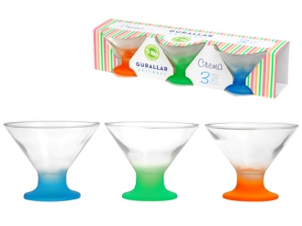 | IZ C367/77 | Ice cream bowl CREMA made of glass in 3 shades | 1.03 | 25.0 | 0.77 | 1798 | 3 | 36 | 10.5 | 10.5 | 8.5
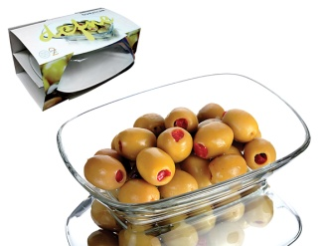 | IZ DEF/255 | Bowl DEFNE | 0.92 | 25.0 | 0.69 | 534 | 2 | 24 | 12.0 | 4.0 | 17.0
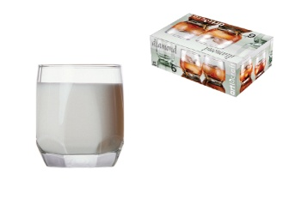 | IZ DIA/05 | Wine glass DIAMOND | 0.57 | 25.0 | 0.43 | 967 | 6 | 48 | 6.5 | 6.5 | 8.0
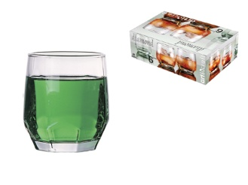 | IZ DIA/15 | Glass of whiskey DIAMOND | 0.63 | 25.0 | 0.47 | 477 | 6 | 48 | 7.5 | 7.5 | 9.0
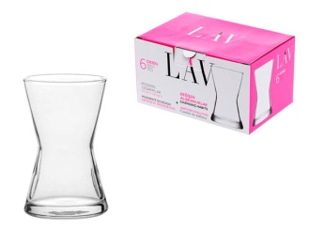 | IZ DRN/312 | Glass tea cup DERIN | 0.62 | 25.0 | 0.47 | 42 | 6 | 48 | 6.0 | 6.0 | 10.0
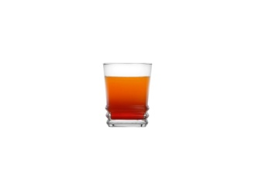 | IZ ELG/305 | Glass of liqueur ELEGAN | 0.39 | 25.0 | 0.29 | 39 | 6 | 72 | 5.0 | 5.0 | 6.0
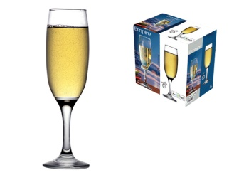 | IZ EMP/541 | Columnar champagne glass FLUTE EMPIRE | 0.70 | 25.0 | 0.53 | 216 | 6 | 24 | 5.5 | 5.5 | 21.0
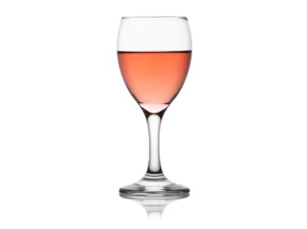 | IZ EMP/548 | Columnar wine glass EMPIRE | 0.70 | 25.0 | 0.53 | 83 | 6 | 24 | 6.5 | 6.5 | 16.0
 | IZ EMP548Z | Columnar wine glass EMPIRE (BULK ) | 0.49 | 0.0 | 0.49 | 68 | 1 | 24 | 6.5 | 6.5 | 16.0
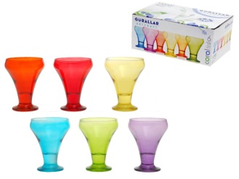 | IZ F378/99 | Ice cream bowl set 6 pcs. in 6 shades | 8.45 | 25.0 | 6.34 | 100 | 1 | 4 | 10.0 | 10.0 | 12.5
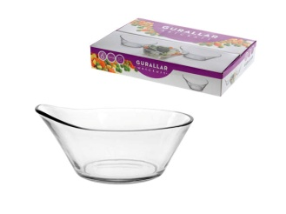 | IZ FAM/259 | Bowl FAME set of 6 pcs. | 3.55 | 25.0 | 2.66 | 97 | 1 | 8 | 13.5 | 12.5 | 5.0
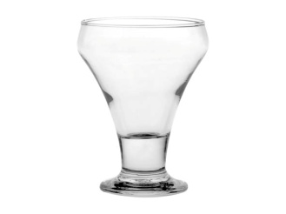 | IZ FRO378Z | Ice cream bowl FROST (BULK ) | 0.61 | 0.0 | 0.61 | 930 | 1 | 24 | 10.0 | 10.0 | 12.5
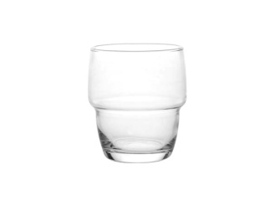 | IZ GLT339Z | Glass of whiskey GALATA (BULK ) | 0.34 | 0.0 | 0.34 | 186 | 1 | 48 | 8.0 | 8.0 | 9.5
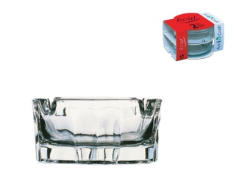 | IZ KAR/70 | Ashtray KARINA | 0.40 | 25.0 | 0.30 | 206 | 2 | 48 | 7.0 | 7.0 | 3.5
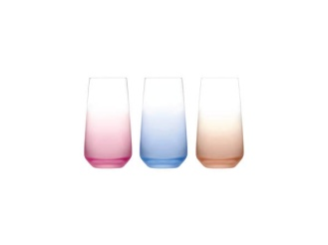 | IZ L376001 | Water glass LAL set 3 pcs. in 3 shades | 3.50 | 25.0 | 2.63 | 262 | 1 | 16 | 8.0 | 8.0 | 14.5
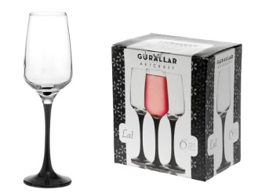 | IZ L545/25 | Columnar champagne glass FLUTE LAL set 6 pcs. with black leg | 7.80 | 25.0 | 5.85 | 59 | 1 | 4 | 6.5 | 6.5 | 22.5
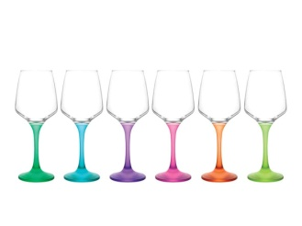 | IZ L569120 | Water glass LAL set 6 pcs. columnar | 8.20 | 25.0 | 6.15 | 238 | 1 | 4 | 8.5 | 8.5 | 21.0
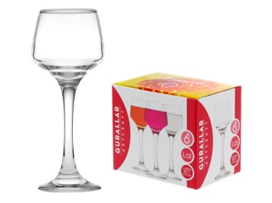 | IZ LAL/506 | Columnar glass of liqueur LAL | 0.65 | 25.0 | 0.49 | 1096 | 6 | 24 | 5.0 | 5.0 | 14.0
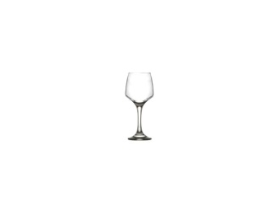 | IZ LAL524Z | Columnar wine glass LAL (BULK ) | 0.60 | 0.0 | 0.60 | 133 | 1 | 24 | 6.5 | 6.5 | 18.0
 | IZ LAL545Z | Columnar glass FLUTE LAL (BULK ) | 0.61 | 0.0 | 0.61 | 223 | 1 | 24 | 6.0 | 6.0 | 22.5
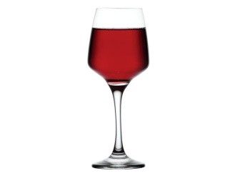 | IZ LAL558Z | Columnar wine glass LAL (BULK ) | 0.61 | 0.0 | 0.61 | 68 | 1 | 24 | 7.0 | 7.0 | 19.0
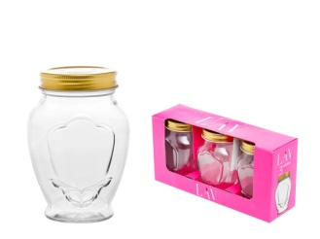 | IZ LAR/037 | Jar with lid LAURA | 0.92 | 25.0 | 0.69 | 140 | 3 | 48 | 9.0 | 9.0 | 13.0
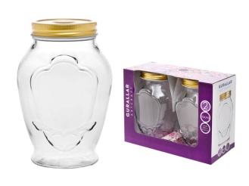 | IZ LAR/100 | Jar with lid LAURA | 1.40 | 25.0 | 1.05 | 1097 | 2 | 24 | 12.0 | 12.0 | 18.0
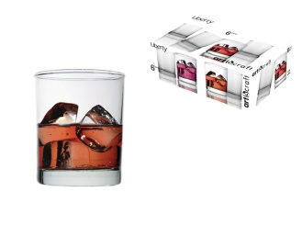 | IZ LIB/316 | Glass of whiskey LIBERTY | 0.54 | 25.0 | 0.41 | 1063 | 6 | 48 | 7.5 | 7.5 | 9.0
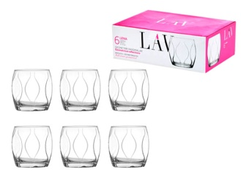 | IZ LNA352F | Glass of whiskey LENA | 0.65 | 25.0 | 0.49 | 1007 | 6 | 48 | 8.0 | 8.0 | 8.5
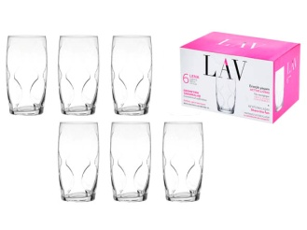 | IZ LNA373F | Glass of water LENA | 0.75 | 25.0 | 0.56 | 466 | 6 | 48 | 6.5 | 6.5 | 13.3
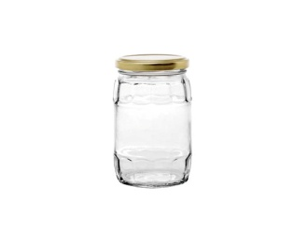 | IZ LPS/037 | Jar with lid LAPIS | 0.26 | 25.0 | 0.20 | 466 | 1 | 40 | 7.5 | 7.5 | 12.0
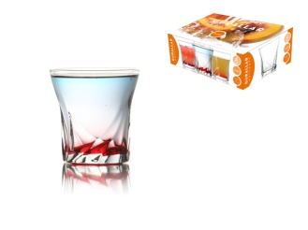 | IZ MAR/336 | Glass of wine MARIO | 0.52 | 25.0 | 0.39 | 434 | 6 | 48 | 8.0 | 8.0 | 8.5
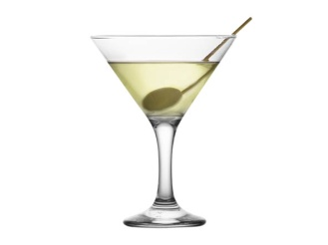 | IZ MI/507Z | LIQUER GLASS MISKET 70cc (BULK ) | 0.50 | 0.0 | 0.50 | 64 | 1 | 24
 | IZ MI/521Z | Columnar white wine glass MISKET (BULK ) | 0.49 | 0.0 | 0.49 | 483 | 1 | 24 | 7.0 | 7.0 | 13.5
 | IZ MI/535Z | Columnar Ouzo glass MISKET (BULK ) | 0.49 | 0.0 | 0.49 | 778 | 1 | 24 | 6.5 | 6.5 | 19.5
 | IZ MI/549F | Columnar red wine glass MISKET | 0.69 | 25.0 | 0.52 | 300 | 6 | 24 | 7.5 | 7.5 | 15.0
 | IZ MI/586 | Glass for MARTINI MISKET | 0.84 | 25.0 | 0.63 | 249 | 6 | 24 | 10.5 | 10.5 | 15.0
 | IZ MST/264 | Bowl MASTER | 0.43 | 25.0 | 0.32 | 23 | 6 | 48 | 12.0 | 12.0 | 5.5
 | IZ NE/512Z | Columnar liqueur glass NEVAKAR (BULK ) | 0.47 | 0.0 | 0.47 | 587 | 1 | 24 | 5.0 | 5.0 | 11.5
 | IZ NE/574Z | Columnar water glass NEVAKAR (BULK ) | 0.58 | 0.0 | 0.58 | 263 | 1 | 24 | 8.0 | 8.0 | 18.0
 | IZ NEV/539 | Columnar glass NEVAKAR | 0.70 | 25.0 | 0.53 | 344 | 6 | 24 | 6.5 | 6.5 | 20.5
 | IZ REN/20Z | Water glass RENA (BULK ) | 0.46 | 0.0 | 0.46 | 339 | 1 | 48 | 7.0 | 7.0 | 13.0
 | IZ RNG/302 | Liqueur glass RING | 0.44 | 25.0 | 0.33 | 459 | 6 | 72 | 5.0 | 5.0 | 6.0
 | IZ RNG/349 | Glass of whiskey RING | 0.79 | 25.0 | 0.59 | 244 | 6 | 48 | 9.0 | 9.0 | 9.0
 | IZ ROM/396 | Water glass ROMA | 0.54 | 25.0 | 0.41 | 39 | 6 | 48 | 7.0 | 7.0 | 13.5
 | IZ ROMAS18 | Espresso cups ROMA set 6 pcs. | 8.10 | 25.0 | 6.08 | 117 | 1 | 8 | 6.5 | 6.5 | 7.0
 | IZ S87/236 | Kitchen jar set 2 pcs. | 3.90 | 25.0 | 2.93 | 45 | 1 | 12 | 10.0 | 10.0 | 18.0
 | IZ S87/238 | Kitchen jar set 2 pcs. | 3.90 | 25.0 | 2.93 | 49 | 1 | 12 | 10.0 | 10.0 | 18.0
 | IZ SER/85N | Kitchen jar | 3.00 | 25.0 | 2.25 | 270 | 1 | 24 | 10.0 | 10.0 | 13.0
 | IZ SRG375Z | Beer glass (BULK ) | 0.53 | 0.0 | 0.53 | 508 | 1 | 24 | 8.5 | 8.5 | 18.5
 | IZ TRU/309 | Liqueur glass TRUVA | 0.53 | 25.0 | 0.40 | 1059 | 6 | 48 | 6.0 | 6.0 | 9.0
 | IZ TRU/338 | Glass of whiskey TRUVA | 0.68 | 25.0 | 0.51 | 1125 | 6 | 48 | 9.0 | 9.0 | 9.0
 | IZ TUA/05 | Wine glass TRUVA | 0.62 | 25.0 | 0.47 | 360 | 6 | 48 | 85.0 | 6.5 | 6.5
 | IZ V541/25 | Columnar champagne glass FLUTE VENUE set 3 pcs. | 4.20 | 25.0 | 3.15 | 94 | 1 | 8 | 6.5 | 6.5 | 23.0
 | IZ VEN/541 | Columnar champagne glass FLUTE VENUE | 0.93 | 25.0 | 0.70 | 259 | 6 | 24 | 6.5 | 6.5 | 23.0
 | IZ VEN/553 | Columnar wine glass VENUE | 0.81 | 25.0 | 0.61 | 225 | 6 | 24 | 7.5 | 7.5 | 20.0
 | IZ ZPL/404 | Freddo mug ZEN | 0.59 | 25.0 | 0.44 | 1263 | 6 | 48 | 8.0 | 8.0 | 9.5

